Sheet1
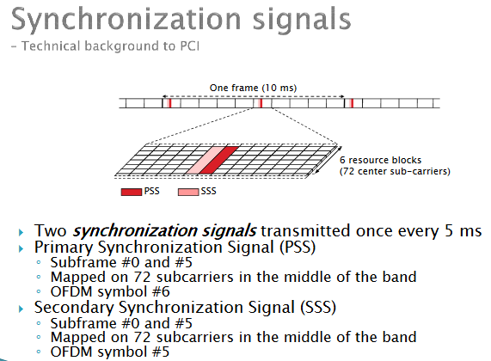
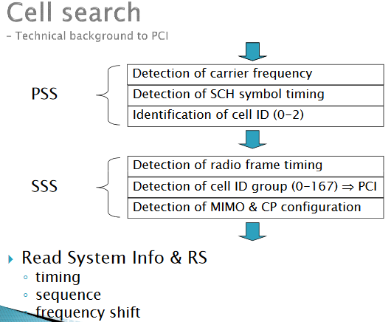
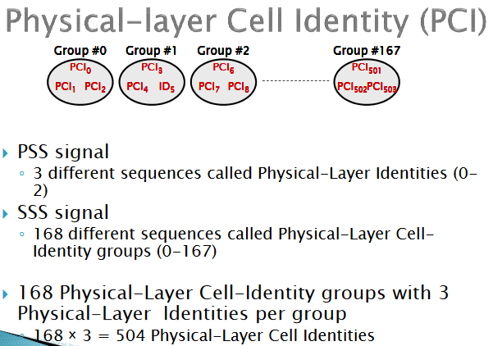
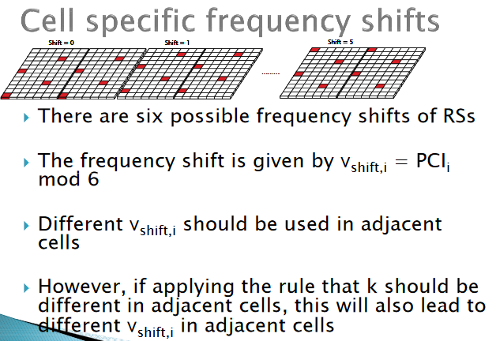
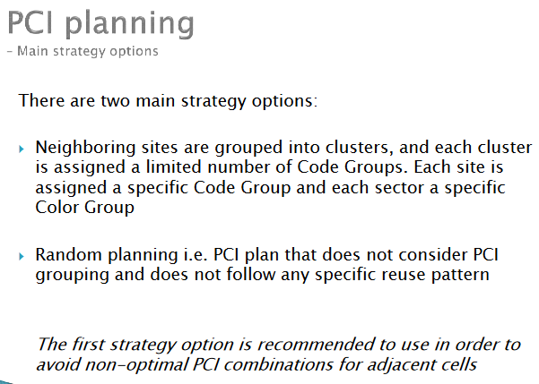
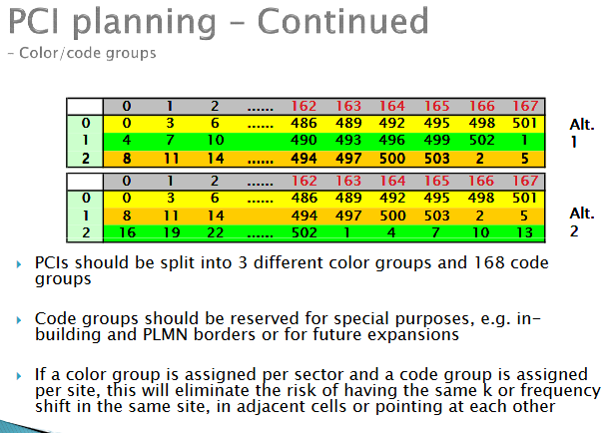
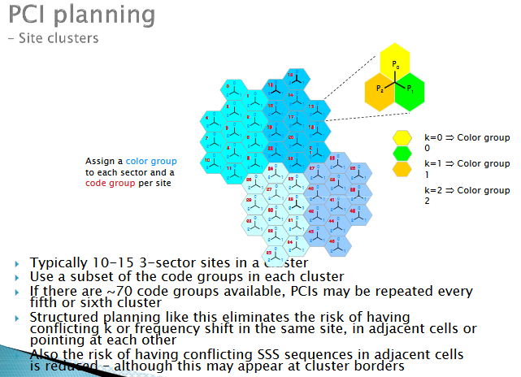
 |  |  |  |  | PSS= | 0-2 |  | PCI= | 3*168 | 504
 |  | PCI= | 3*SSS + PSS |  | SSS= | 0-167

SSS |  | 0 | 1 | 2 | 3 | 4 | 5 | 6 | 7 | 8 | 9 | 10 | 11 | 12 | 13 | 14 | 15 | 16 | 17 | 18 | 19 | 20 | 21 | 22 | 23 | 24 | 25 | 26 | 27 | 28 | 29 | 30 | 31 | 32 | 33 | 34 | 35 | 36 | 37 | 38 | 39 | 40 | 41 | 42 | 43 | 44 | 45 | 46 | 47 | 48 | 49 | 50 | 51 | 52 | 53 | 54 | 55 | 56 | 57 | 58 | 59 | 60 | 61 | 62 | 63 | 64 | 65 | 66 | 67 | 68 | 69 | 70 | 71 | 72 | 73 | 74 | 75 | 76 | 77 | 78 | 79 | 80 | 81 | 82 | 83 | 84 | 85 | 86 | 87 | 88 | 89 | 90 | 91 | 92 | 93 | 94 | 95 | 96 | 97 | 98 | 99 | 100 | 101 | 102 | 103 | 104 | 105 | 106 | 107 | 108 | 109 | 110 | 111 | 112 | 113 | 114 | 115 | 116 | 117 | 118 | 119 | 120 | 121 | 122 | 123 | 124 | 125 | 126 | 127 | 128 | 129 | 130 | 131 | 132 | 133 | 134 | 135 | 136 | 137 | 138 | 139 | 140 | 141 | 142 | 143 | 144 | 145 | 146 | 147 | 148 | 149 | 150 | 151 | 152 | 153 | 154 | 155 | 156 | 157 | 158 | 159 | 160 | 161 | 162 | 163 | 164 | 165 | 166 | 167
PSS | 0 | 0 | 3 | 6 | 9 | 12 | 15 | 18 | 21 | 24 | 27 | 30 | 33 | 36 | 39 | 42 | 45 | 48 | 51 | 54 | 57 | 60 | 63 | 66 | 69 | 72 | 75 | 78 | 81 | 84 | 87 | 90 | 93 | 96 | 99 | 102 | 105 | 108 | 111 | 114 | 117 | 120 | 123 | 126 | 129 | 132 | 135 | 138 | 141 | 144 | 147 | 150 | 153 | 156 | 159 | 162 | 165 | 168 | 171 | 174 | 177 | 180 | 183 | 186 | 189 | 192 | 195 | 198 | 201 | 204 | 207 | 210 | 213 | 216 | 219 | 222 | 225 | 228 | 231 | 234 | 237 | 240 | 243 | 246 | 249 | 252 | 255 | 258 | 261 | 264 | 267 | 270 | 273 | 276 | 279 | 282 | 285 | 288 | 291 | 294 | 297 | 300 | 303 | 306 | 309 | 312 | 315 | 318 | 321 | 324 | 327 | 330 | 333 | 336 | 339 | 342 | 345 | 348 | 351 | 354 | 357 | 360 | 363 | 366 | 369 | 372 | 375 | 378 | 381 | 384 | 387 | 390 | 393 | 396 | 399 | 402 | 405 | 408 | 411 | 414 | 417 | 420 | 423 | 426 | 429 | 432 | 435 | 438 | 441 | 444 | 447 | 450 | 453 | 456 | 459 | 462 | 465 | 468 | 471 | 474 | 477 | 480 | 483 | 486 | 489 | 492 | 495 | 498 | 501
 | 1 | 1 | 4 | 7 | 10 | 13 | 16 | 19 | 22 | 25 | 28 | 31 | 34 | 37 | 40 | 43 | 46 | 49 | 52 | 55 | 58 | 61 | 64 | 67 | 70 | 73 | 76 | 79 | 82 | 85 | 88 | 91 | 94 | 97 | 100 | 103 | 106 | 109 | 112 | 115 | 118 | 121 | 124 | 127 | 130 | 133 | 136 | 139 | 142 | 145 | 148 | 151 | 154 | 157 | 160 | 163 | 166 | 169 | 172 | 175 | 178 | 181 | 184 | 187 | 190 | 193 | 196 | 199 | 202 | 205 | 208 | 211 | 214 | 217 | 220 | 223 | 226 | 229 | 232 | 235 | 238 | 241 | 244 | 247 | 250 | 253 | 256 | 259 | 262 | 265 | 268 | 271 | 274 | 277 | 280 | 283 | 286 | 289 | 292 | 295 | 298 | 301 | 304 | 307 | 310 | 313 | 316 | 319 | 322 | 325 | 328 | 331 | 334 | 337 | 340 | 343 | 346 | 349 | 352 | 355 | 358 | 361 | 364 | 367 | 370 | 373 | 376 | 379 | 382 | 385 | 388 | 391 | 394 | 397 | 400 | 403 | 406 | 409 | 412 | 415 | 418 | 421 | 424 | 427 | 430 | 433 | 436 | 439 | 442 | 445 | 448 | 451 | 454 | 457 | 460 | 463 | 466 | 469 | 472 | 475 | 478 | 481 | 484 | 487 | 490 | 493 | 496 | 499 | 502
 | 2 | 2 | 5 | 8 | 11 | 14 | 17 | 20 | 23 | 26 | 29 | 32 | 35 | 38 | 41 | 44 | 47 | 50 | 53 | 56 | 59 | 62 | 65 | 68 | 71 | 74 | 77 | 80 | 83 | 86 | 89 | 92 | 95 | 98 | 101 | 104 | 107 | 110 | 113 | 116 | 119 | 122 | 125 | 128 | 131 | 134 | 137 | 140 | 143 | 146 | 149 | 152 | 155 | 158 | 161 | 164 | 167 | 170 | 173 | 176 | 179 | 182 | 185 | 188 | 191 | 194 | 197 | 200 | 203 | 206 | 209 | 212 | 215 | 218 | 221 | 224 | 227 | 230 | 233 | 236 | 239 | 242 | 245 | 248 | 251 | 254 | 257 | 260 | 263 | 266 | 269 | 272 | 275 | 278 | 281 | 284 | 287 | 290 | 293 | 296 | 299 | 302 | 305 | 308 | 311 | 314 | 317 | 320 | 323 | 326 | 329 | 332 | 335 | 338 | 341 | 344 | 347 | 350 | 353 | 356 | 359 | 362 | 365 | 368 | 371 | 374 | 377 | 380 | 383 | 386 | 389 | 392 | 395 | 398 | 401 | 404 | 407 | 410 | 413 | 416 | 419 | 422 | 425 | 428 | 431 | 434 | 437 | 440 | 443 | 446 | 449 | 452 | 455 | 458 | 461 | 464 | 467 | 470 | 473 | 476 | 479 | 482 | 485 | 488 | 491 | 494 | 497 | 500 | 503

Konsep nya PCI plan ada di shifting RS (reference signal)
Identik dengan tx. Jadi SISO identik dengan mod6 dan MIMO dengan mod3

